상품제안서
투포켓 천연가죽 서류가방 | 상품코드: S16138

 |  |  |  |  |  |  | 02-713-8555 | www.synergygift.co.kr
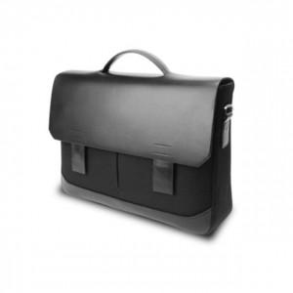

【상세/제작정보】 | <p>*인쇄 별도 문의 바랍니다*</p>

【인쇄/포장옵션】 | / 포장불가능

【공급단가】 | 수량 | 10~ | 30~ | 50~ | 100~ | 300~
*VAT별도 | 단가 | 81,000원 | 78,000원 | 75,000원 | 72,000원 | 70,200원

【상품 URL】 | https://www.synergygift.co.kr:443/src/goods_detail.php?gdno=18111

